2.8
주 간 식 단 표
주 간 식 단 표
▣ 제1학생회관식당(1층)
 | 2021-02-08 | 2021-02-09 | 2021-02-10 | 2021-02-11 | 2021-02-12 | 2021-02-13 | 2021-02-14
활기찬 아 침 | 기장밥 | 기장밥 | 기장밥 | 기장밥 | 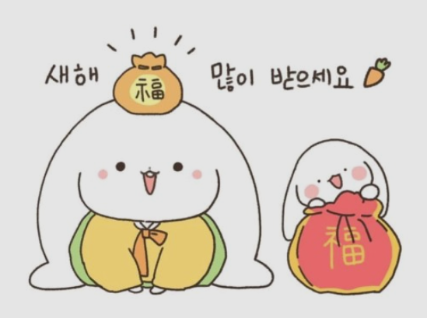 |  | 기장밥
 | 우동장국 | 팽이어묵국 | 두부뭇국5 | 팽이뭇국 |  |  | 만둣국
 | 고추장닭살코기볶음(chicken)15 | 돈까스(pork,chicken)10,15 | 제육볶음(pork)10 | 치킨까스(chicken)15 |  |  | 돈육장조림(pork)10
 | 소떡소떡구이15,10 | 느타리버섯볶음(mushroom) | 깐풍만두10 | 오이무침 |  |  | 감자채볶음
 | 계란후라이1 | 계란후라이1 | 계란후라이1 | 계란후라이1 |  |  | 계란후라이1
 | 야채샐러드&드레싱 | 야채샐러드*드레싱 | 야채샐러드&드레싱 | 야채샐러드&드레싱 |  |  | 야채샐러드&드레싱
 | 배추김치 | 배추김치 | 배추김치 | 배추김치 |  |  | 배추김치
 | 건강우유2/시리얼 | 건강우유2/시리얼 | 건강우유2/시리얼 | 건강우유2/시리얼 |  |  | 건강우유2/시리얼
 | 토스트/딸기잼 | 토스트/딸기잼 | 토스트/딸기잼 | 토스트/딸기잼 |  |  | 토스트/딸기잼
원산지 | 닭고기:국산,비엔나(계육:국산,돈:미국,스페인,스웨덴) | 돈까스(돈,닭):국산 | 돈육:국산 | 조식 08:00-09:00 |  |  | 조식 08:00-09:00
건강한 점 심 | 기장밥 | 기장밥 | 기장밥 | 기장밥 |  | 기장밥 | 기장밥
 | 미역국1 | 시래기된장국 | 우동장국 | - |  | 돈김치찌개10 | 배추된장국
 | 굴소스제육볶음(pork)10 | 야채닭볶음(chicken)15 | 돈까스(pork)10&소스 | 소고기떡국(大)(beef)16 |  | 생선까스*타르타르소스 | 안동찜닭(chicken)15
 | 고추장돈두부짜글이5,10 | 탕수육10,15 | 비빔야채국수 | 닭가슴살장조림15 |  | 돈육볶음10 | 떡볶이
 | 어묵야채볶음 | 도토리묵무침 | 단무지양념무침 | 해물동그랑땡전15 |  | 시금치나물 | 볼어묵조림
 | 콩나물무침 | 숙주무침 | 야채겉절이 | 콩나물무침 |  | 마늘쫑장아찌 | 무생채무침
 | 배추김치 | 배추김치 | 배추김치 | 배추김치 |  | 배추김치 | 배추김치

 |  |  |  |  | 설 날 (휴무)

원산지 | 돈육:국산 | 닭:국산,탕수육(돈,닭):국산 | 돈까스(돈,닭):국산 | 중식 11:30-13:00 |  | 조.중식 11:00-13:00 | 중식 11:30-13:00
행복한 저 녁 | 기장밥 | 기장밥 | 기장밥 | 기장밥 |  | 기장밥 | 기장밥
 | 참치김치찌개 | 맑은콩나물국 | 배추된장국 | 미역국1 |  | 어묵탕 | 콩나물국
 | 함박스테이크(chicken,pork)15,10 | 돈육마파두부(pork,soybean)5,10 | 돈불고기(pork)10 | 돈채김치볶음(pork)10 |  | 고기산적구이(chicken,pork)10,15 | 돈짜장라이스(pork)10
 | 야채춘권 | 미트볼조림(chicken,pork)15,10 | 모듬조림10,15 | 햄양배추볶음(chicken,pork)15,10 |  | 두부구이*양념장 | 계란후라이(egg)1
 | 마늘쫑조림 | 검은콩조림5 | 미니새송이볶음 | 김구이 |  | 땅콩멸치볶음4 | 야채고로케*케찹
 | 오리엔탈치커리샐러드 | 청경채겉절이 | 단무지무침 | 오복지무침 |  | 야채겉절이 | 단무지무침
 | 배추김치 | 배추김치 | 배추김치 | 배추김치 |  | 배추김치 | 배추김치
원산지 | 참치(가다랑어):원양산,함박스테이크(닭,돈):국산 | 돈육:국산,미트볼(닭,돈):국산,검은콩:중국산 | 돈육:국산,모듬(돈,닭):국산 | 석식 17:00-18:00 |  | 석식 17:00-18:00 | 석식 17:00-18:00
*쌀,흑미,현미, 누룽지 : 국내산 , 찹쌀:중국산 *두부,순두부,연두부[콩] : 외국산(미국,호주,캐나다 등) *배추김치[국,찬용] : 배추(중국산),고춧가루(중국산),봄동,얼갈이,쌈배추겉절이[배추]:국산, 고춧가루:중국산 ※ 상기 식단은 식재 사정에 의해 일부 변경될 수 있음을 양해바랍니다. 항상 정성을 다하겠습니다. 즐거운 식사시간 되세요.^^ |  |  |  | ※ 알레르기 유발 식품 표시 안내(Allergy-induced food labelling guidance) 식단표에 기재된 번호는 한국인에게 발생하기 쉬운 18가지 알레르기 식품 1알류(Egg),2우유(Milk),3메밀(buckwheat) 4땅콩(Peanut),5대두(Soybean),6밀((Wheat),7고등어(Mackerel),8게(Crab),9새우(Shrimp),10돼지고기(Pork),11복숭아(Peach) 12토마토(Tomato),13아황산염(Sulfite),14호두(Walnut),15닭고기(Chicken meat),16쇠고기(Beef),17오징어(Squid),18조개류(Shellfish)등을 표시한 것입니다.

